상품제안서
PU지갑 손톱깎이 6종 E세트 | 상품코드: S28700

 |  |  |  |  |  |  | 02-713-8555 | www.synergygift.co.kr
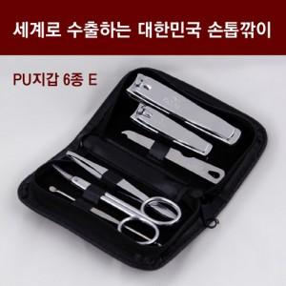

【상세/제작정보】 | &lt; 세계로 수출하는 대한민국 손톱깎이 - PU지갑 6종E 세트 &gt;<br>● 세계 45개국으로 수출하는 최고급 손톱깎이 since1960<br>● 모든 구성품 대한민국에서 제조한 고급 제품입니다.<br> 저가 외산품과 비교하여 월등한 품질을 자랑합니다.<br>● 제품 <br> 지갑(PU), 손톱깍기/발톱깎이/네일파일/족집게/미용가위/귀이개<br>● 제품특징 <br> 필수 네일케어 제품들로만 구성된 실속형 세트제품입니다.<br> 나들이나 가벼운 여행에도 부담없는 아담한 사이즈에<br> 꼭 필요한 제품만 담았습니다.<br> 모든 구성품은 고급 크롬 도금처리된 국산 제품입니다.<br> (네일파일=스테인리스)<br>● 규격 : 60x110x24<br>● 색상 : 검은색

【인쇄/포장옵션】 | 실크 / 포장지포장

【공급단가】 | 수량 | 50~ | 100~ | 500~ | 1,000~ | 2,000~
*VAT별도 | 단가 | 7,930원 | 7,500원 | 7,130원 | 6,950원 | 6,830원

【상품 URL】 | https://www.synergygift.co.kr:443/src/goods_detail.php?gdno=28700

